Águas Pluviais
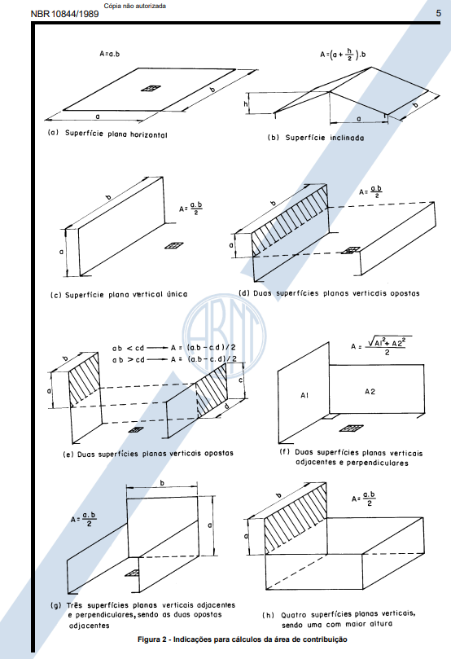
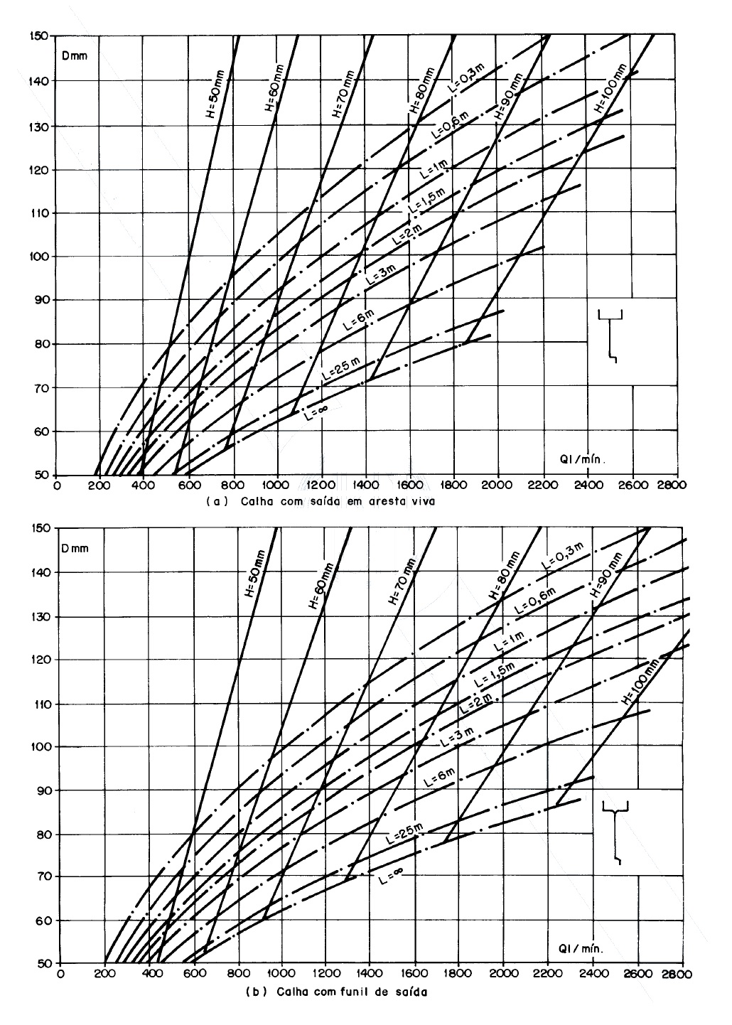
\ | A |  | Casa de Gás |  |  |  |  |  |  |  | POÇOS ABSORVENTES
Composição de Áreas (Geral) | Ac + A1 + A2 |  | Local | a | b | h | Dimensionamento | A (m²) | Q (L / min) |  | Área de Contribuição | Soma de Todas as Áreas | 5909.09 | m²
Superfície plana horizontal | a * b |  | Area 01 | 5.75 | 2.75 | 0.28 | 2 platibandas + laje | 16.70 | 33.41 |  | Volume de Água | A * i * (t/60) / 1000 | 118.18 | m³
Superfície plana inclinada | (a + (h/2)) * b |  | Area 02 | 6.5 | 2.75 | 1.1 | 1 platibanda maior + telhado inclinado | 20.90 | 41.80 |  | Volume dos Poços | n * ((PI() * D^2 / 4) * h) | 113.10 | m³
Superfície plana vertical única | (a * b) / 2 |  | Area 03 | 2.15 | 2.75 | 0.73 | 2 platibandas + laje | 7.19 | 14.37 |  | Volume Infiltrado | Va - Vp | 5.08 | m³
Duas superfícies verticais opostas (Simétricas) | (a * b) / 2 |  |  |  |  |  |  |  |  |  | Área Mínima | (Vi * 1000) / Ci | 72.63 | m²
Duas superfícies verticais opostas (Assimétricas) | ab < cd | (c*d - a*b) / 2 | Salão |  |  |  |  |  |  |  | Área Disponível | n * (PI() * D * h + (PI() * D^2 / 4)) | 150.80 | m²
 | ab > cd | (a*b - c*d) / 2 | Local | a | b | h | Dimensionamento | A (m²) | Q (L / min)
Duas superfícies verticais adjacentes | RAIZ(A1^2 + A2^2) / 2 |  | Area 01 | 19 | 6.85 | 1.09 | 2 platibandas + laje | 141.16 | 282.31 |  | Diâmetro do Sumidouro | 4 | m
Três superfícies verticais adjacentes | (a * b) / 2 |  | Area 02 | 4 | 3.5 | 1.09 | 2 platibandas + laje | 16.90 | 33.79 |  | Altura do Sumidouro | 3 | m
Quatro superfícies verticais | (a * b) / 2 |  |  |  |  |  |  |  |  |  | Número de Sumidouros | 3
 |  |  | Guarita
Q | i * A / 60 |  | Local | a | b | h | Dimensionamento | A (m²) | Q (L / min)
i | 5 anos | 120 | Area 01 | 3.25 | 3.9 | 0.93 | 2 platibandas + laje | 15.04 | 30.07
 |  |  | Area 02 | 4.2 | 5.6 | 0.41 | 1 platibanda maior + laje | 24.67 | 49.34
a | largura
b | comprimento |  | Cobertura / Área de Resgate
c | altura telhado |  | Local | a | b | h | Dimensionamento | A (m²) | Q (L / min)
d | altura platibanda util |  | Area 01 | 6.54 | 7.72 | 7.08 | 1 platibanda maior + telhado | 67.23 | 134.45
 |  |  | Area 02 | 6.54 | 7.27 | 7.08 | 1 platibanda maior + telhado | 56.38
T = 1 ano, para áreas pavimentadas, onde empoçamentos possam ser tolerados; |  |  |  | 16.59 | 5.32 | 7.08 | 1 platibanda maior + telhado | 135.23
T = 5 anos, para coberturas e/ou terraços; |  |  |  | 5.17 | 2.17 | 7.08 | 1 platibanda maior + telhado | 16.93
T = 25 anos, para coberturas e áreas onde empoçamento ou extravasamento não possa ser tolerado. |  |  | Soma Area 02 |  |  |  |  | 208.53 | 417.06
 |  |  | Area 03 | 16.46 | 7.35 | 7.08 | 1 platibanda maior + laje | 166.33 | 332.66
1 m3/h | 16,667 L/min
n | 0.011 |  | Reservatório Topo Torre
 |  |  | Local | a | b | h | Dimensionamento | A (m²) | Q (L / min)
DRENAGEM DOS PATIOS |  |  | Area 01 | 11.51 | 4.27 | 3 | 2 platibandas + laje | 67.56 | 135.12
Area Total Lote | 5451 | m²
Q patios | 169.8666667 | L / seg
Número de dispositivos necessários | 4 |  | Churrasqueira
 |  |  | Local | a | b | h | Dimensionamento | A (m²) | Q (L / min)
 |  |  | Area 01 | 2.06 | 1.65 | 0.38 | 2 platibandas + laje | 3.90 | 7.80
 |  |  | Area 02 | 3.26 | 4.46 | 0.38 | 2 platibandas + laje | 15.59 | 31.18

 |  |  | Casa de Lixo
 |  |  | Local | a | b | h | Dimensionamento | A (m²) | Q (L / min)
 |  |  | Area 01 | 2.29 | 6.25 | 0.4 | 2 platibandas + laje | 8.49 | 16.98
 |  |  | Area 02 | 5.01 | 6.25 | 0.4 | 2 platibandas + laje | 32.91 | 65.83

 |  |  | CONFIRMAÇÃO DO DIMENSIONAMENTO DAS CALHAS
 |  |  | Vazões de Projeto (L / min) |  |  |  | Capacidade de vazão (L / min) |  |  | DIMENSÃO DE PROJETO DAS CALHAS (NOVO) |  |  | DRENO PARA AS CALHAS
 |  |  | Área | Area 01 | Area 02 | Area 03 | Area 01 | Area 02 | Area 03 | Area 01 | Area 02 | Area 03 | Area 01 | Area 02 | Area 03
 |  |  | Casa de Gás | - | 41.80 | - | - | 21.71 | - | - | 0,5 m de Altura | - | - | 1 | -
 |  |  | DIÂMETRO |  |  |  |  |  |  |  | 0,5 m de Largura |  |  | 100 mm
 |  |  | Salão | - | - | - | - | - | - | - | - | - | - | - | -
 |  |  | DIÂMETRO
 |  |  | Guarita | - | - | - | - | - | - | - | - | - | - | - | -
 |  |  | DIÂMETRO
 |  |  | Cobertura/Área de Resgate | 134.45 | 417.06 | - | 119.95 | 372.09 | - | 0,5 m de Altura | 0,5 m de Altura | - | 1 | 2 | -
 |  |  | DIÂMETRO |  |  |  |  |  |  | 0,6 m de Largura | 0,6 m de Largura |  | 150 mm | 150 mm
 |  |  | Reservatório Topo Torre | - | - | - | - | - | - | - | - | - | - | - | -
 |  |  | DIÂMETRO
 |  |  | Churrasqueira | - | - | - | - | - | - | - | - | - | - | - | -
 |  |  | DIÂMETRO
 |  |  | Casa de Lixo | - | - | - | - | - | - | - | - | - | - | - | -
 |  |  | DIÂMETRO

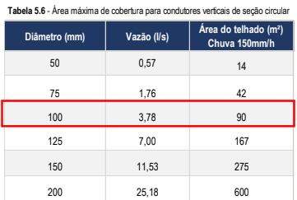
 |  |  | NÚMERO DE DRENOS VERTICAIS PARA LAJES
 |  |  | Vazões de Projeto (L / min) |  |  |  | Quantidade de drenos
 |  |  | Área | Area 01 | Area 02 | Area 03 | Area 01 | Area 02 | Area 03
 |  |  | Casa de Gás | 33.41 | - | 14.37 | 1 | - | 1
 |  |  | DIÂMETRO |  |  |  | 100 mm |  | 100 mm
 |  |  | Salão | 282.31 | 33.79 | - | 2 | 1 | -
 |  |  | DIÂMETRO |  |  |  | 150 mm | 100 mm
 |  |  | Guarita | 30.07 | 49.34 | - | 1 | 1 | -
 |  |  | DIÂMETRO |  |  |  | 100 mm | 100 mm
 |  |  | Cobertura/Área de Resgate | - | - | 332.66 | - | - | 2
 |  |  | DIÂMETRO |  |  |  |  |  | 150 mm
 |  |  | Reservatório Topo Torre | 135.12 | - | - | 2 | - | -
 |  |  | DIÂMETRO |  |  |  | 100 mm
 |  |  | Churrasqueira | 7.80 | 31.18 | - | 1 | 1 | -
 |  |  | DIÂMETRO |  |  |  | 100 mm | 100 mm
 |  |  | Casa de Lixo | 16.98 | 65.83 | - | 1 | 1 | -
 |  |  | DIÂMETRO |  |  |  | 100 mm | 100 mm

 |  |  | NORMA
 |  |  | https://ecivilufes.wordpress.com/wp-content/uploads/2013/06/nbr-10844-1989-instalac3a7c3b5es-prediais-de-c3a1guas-pluviais.pdf

